README
Code | PE = Pickline Even |  | PO = Pickline Odd |  | WBC = Walk back shelfs | FLOW = Walb back shelfs which are used as flowracks | HIGH = Only for High value products
Location | Adress of the location
Location_X | Cartesian coordinate system x location ground level Unit 6 | meters
Location_Y | Y coordinate | meters
Location_Z | Z coordinate | meters
Enabled | Y = Location can be used | meters |  | N = location can not be used
Lane_Length | lengt of the location | meters
Lane_Width | Width of the location | meters
Lange_Height | Height of the location | meters

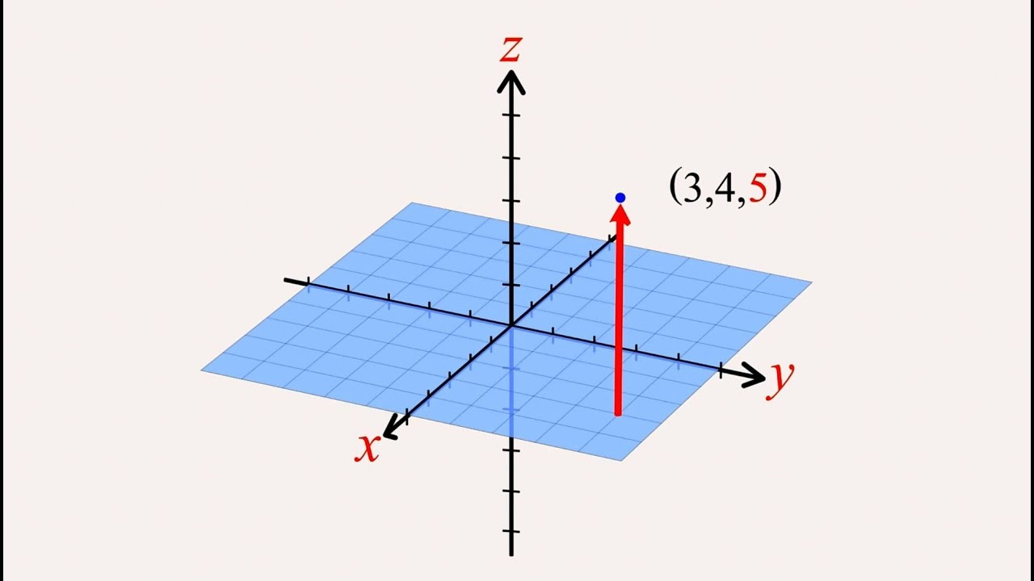
 |  | The cartesian coordinates are used for the calculation of the distance between the picklin location and the EHLV 25 location, is not for profiling

